상품제안서
화이트 지갑티슈(10조20매) | 상품코드: S10692

 |  |  |  |  |  |  | 02-713-8555 | www.synergygift.co.kr
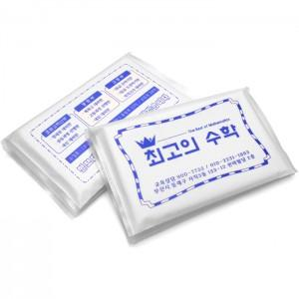

【상세/제작정보】 | <p><span style="font-size: 14pt;">※ 앞뒤 군청1도 인쇄 기본</span></p><p><span style="font-size: 14pt;">※ 4면(앞, 뒤, 안쪽면 전체)​ 인쇄시 개당 추가 비용 발생 됩니다.</span>&nbsp;</p>

【인쇄/포장옵션】 | 군청색1도 / 포장불가능

【공급단가】 | 수량 | 1,000~ | 3,000~ | 10,000~ | 30,000~ | 100,000~
*VAT별도 | 단가 | 200원 | 190원 | 180원 | 170원 | 160원

【상품 URL】 | https://www.synergygift.co.kr:443/src/goods_detail.php?gdno=4856

